关系图
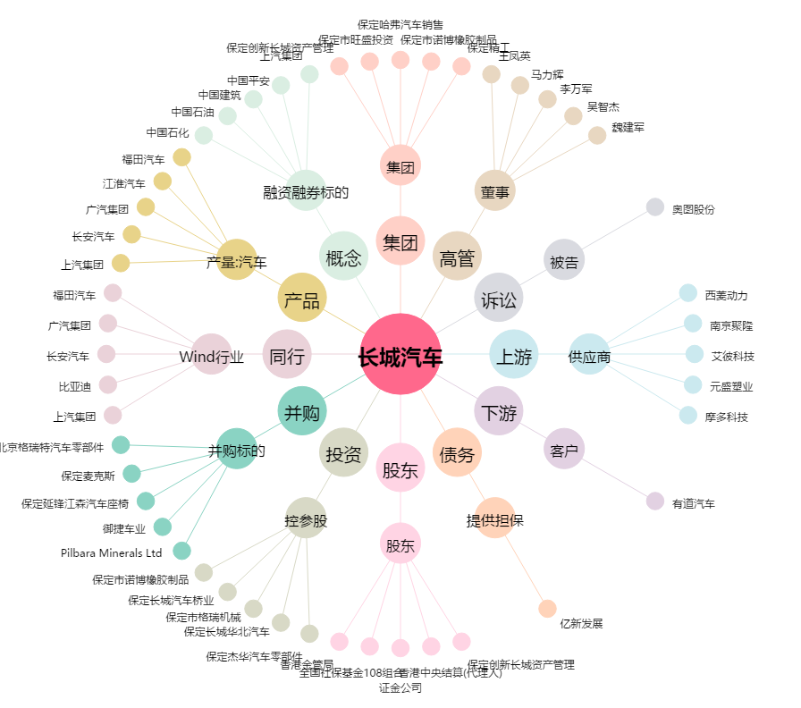
长城汽车[601633.SH] - 关系概览图

